Oppskrift
Blue Cheese bites med ruccola og oliven salatBlue Cheese bites med ruccola og oliven salat
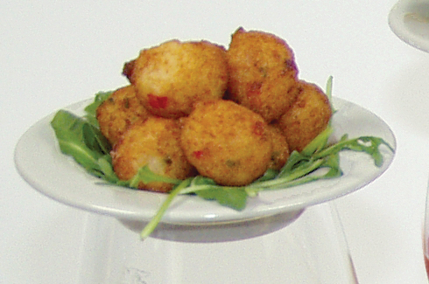

Blue Cheese bites tilberedes i frityr. Legg opp en seng av rucola på en tapastallerken eller -skål. Legg på olivensalat, og topp det hele med Blue Cheese bites. Tips: I tapasrettene er porsjonene små, og beregnet utfra at et måltid består av 3-10 små porsjoner.Blue Cheese bites tilberedes i frityr. Legg opp en seng av rucola på en tapastallerken eller -skål. Legg på olivensalat, og topp det hele med Blue Cheese bites. Tips: I tapasrettene er porsjonene små, og beregnet utfra at et måltid består av 3-10 små porsjoner.
Number of servingsNumber of servings | 1
EPDEPD | ProductProduct | Per servingPer serving |  | TotalTotal |  | QtyPerPackQtyPerPack | PackSizePackSize | PackUnitPackUnit | PackagingPackaging | ItemsItems
 | Blue Cheese bites Blue Cheese bites | 0.04 | kgkg | 0 | kgkg |  |  |  |  | 0
18023131802313 | Olivensalat *(Svoveldioksid eller sulfitter)Olivensalat *(Svoveldioksid eller sulfitter) | 0.01 | kgkg | 0 | kgkg | 4 | 2.3 | kgkg | 4x2.3kg4x2.3kg | 0
 | Rucolasalat Rucolasalat |  |  | 0 |  |  |  |  |  | 0

 | * Allergens* Allergens

